Übersichtskarte Los 14
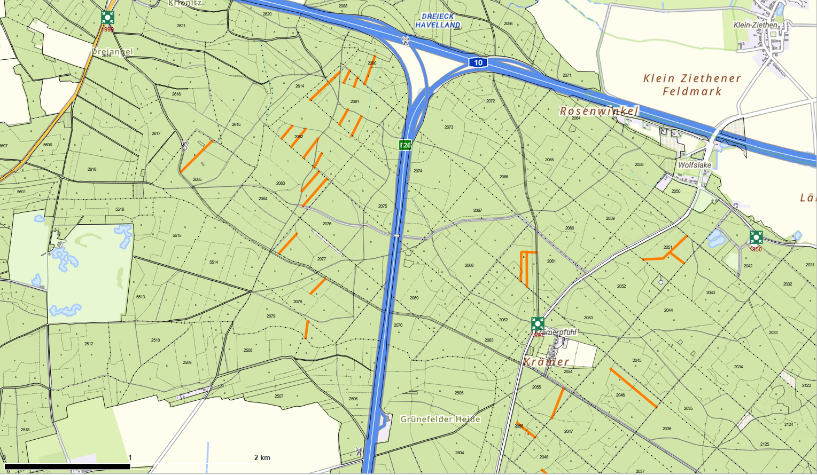
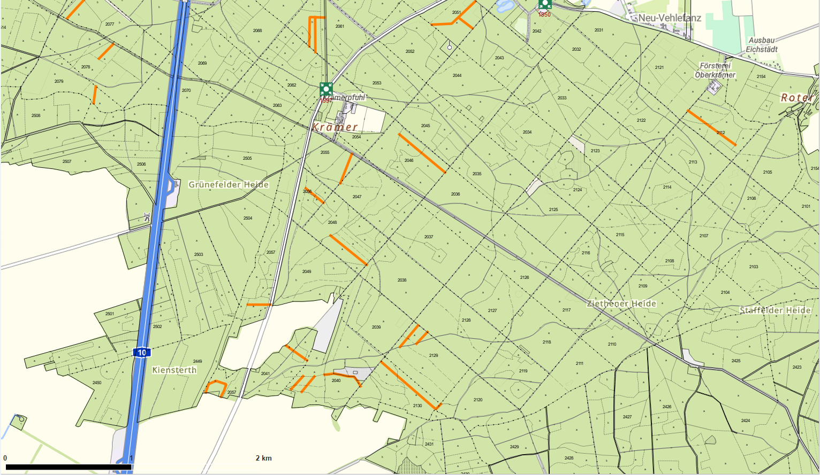
Übersichtskarte |  | Revier: | Krämerpfuhl
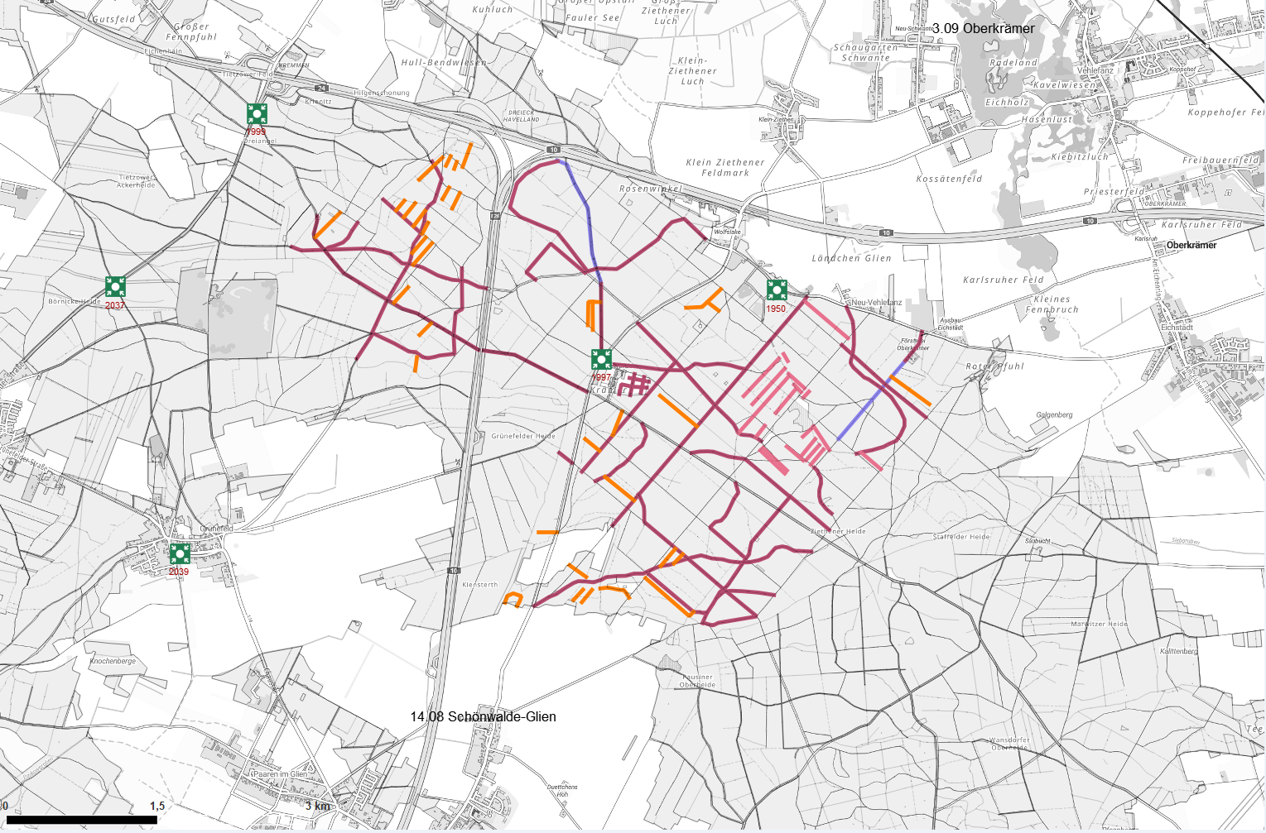

 | Rettungspunkt mit Nummer |  |  | Lage der Flächen
Detailkarte |  | Revier: | Krämerpfuhl | Los: | 14
 |  |  |  | Teilmaßnahme: | 1
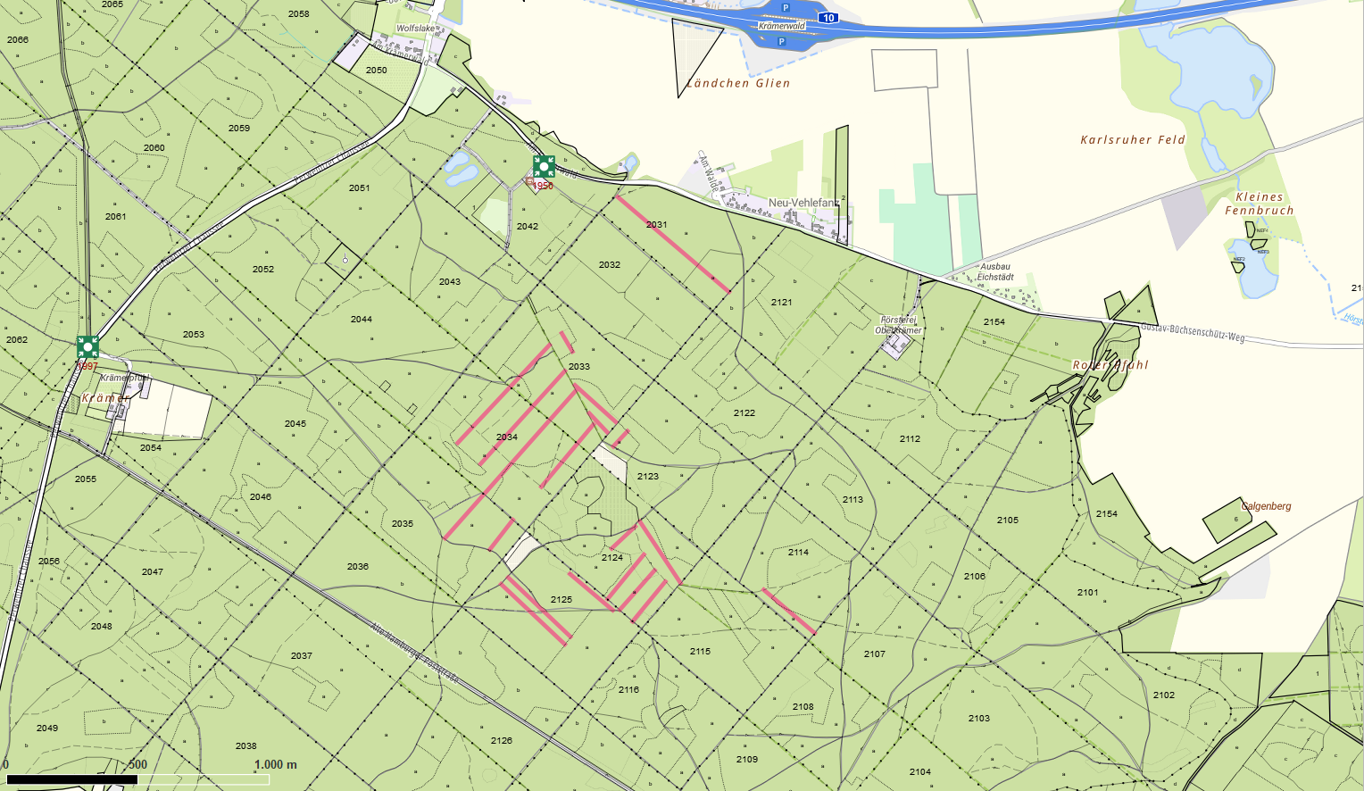

 |  |  |  | Los: | 14
 |  |  |  | Teilmaßnahme: | 2

